FORMATO

INSTITUTO POLITÉCNICO NACIONAL
SECRETARIA DE ADMINISTRACIÓN
DIRECCIÓN DE RECURSOS MATERIALES Y SERVICIOS
DIVISIÓN DE SERVICIOS GENERALES
DEPARTAMENTO DE DOCUMENTACIÓN Y ARCHIVO

G U Í A D E A R C H I V O D O C U M E N T A L

1. IDENTIFICACIÓN |  |  | 2. CONTEXTO

ÁREA RESPONSABLE DEL ARCHIVO |  |  | FONDO | INSTITUTO POLITÉCNICO NACIONAL
NOMBRE DEL TITULAR DEL AREA RESPONSABLE |  |  | SUBFONDO
CARGO
DOMICILIO DEL AREA RESPONSABLE
TELÉFONO Y EXTENSIÓN DE OFICINA
CORREO ELECTRÓNICO INSTITUCIONAL

CODIGO Y NOMBRE DE LA SECCION | CODIGO Y NOMBRE DE LA SERIE DOCUMENTAL | DESCRIPCIÓN DE LA SERIE DOCUMENTAL | FECHA (S) | ELECTRÓNICO (MB) | VOLUMEN (MTS) | UBICACIÓN FISICA
 |  |  |  |  |  | ZONA DE ARCHIVO | ARCHIVERO | GAVETA

ELABORÓ |  |  | VALIDÓ

NOMBRE |  |  | NOMBRE

CARGO O FUNCIÓN |  |  | CARGO

INSTRUCTIVO
NOTA:
En el formato se pueden agregar filas si se require.
Este archivo se entrega en excel al R.A.T.
INSTITUTO POLITÉCNICO NACIONAL
SECRETARIA DE ADMINISTRACIÓN
DIRECCIÓN DE RECURSOS MATERIALES Y SERVICIOS
DIVISIÓN DE SERVICIOS GENERALES
Seleccionar en la lista desplegable el nombre de la Secretaría, Dirección de Área central, Coordinación General, Escuela, Centro o Unidad a la que pertenece.
DEPARTAMENTO DE DOCUMENTACIÓN Y ARCHIVO

G U Í A S I M P L E D E A R C H I V O S
Escribir el nombre del departamento o área específica en donde se encuentra el archivo.

1. IDENTIFICACIÓN |  |  | 2. CONTEXTO

Escribir el domicilio de la Secretaría, Dirección de Área central, Coordinación General, Escuela, Centro o Unidad a la que pertenece.
ÁREA RESPONSABLE DEL ARCHIVO |  |  | FONDO | INSTITUTO POLITÉCNICO NACIONAL
NOMBRE DEL TITULAR DEL AREA RESPONSABLE |  |  | SUBFONDO
CARGO
Seleccionar el código que se va a utilizar
Seleccionar la serie
DOMICILIO DEL AREA RESPONSABLE
Si los archivos son electrónicos, escribir el tamaño del mismo y N/A en los campos de VOLUMEN, ARCHIVERO y GAVETA.
TELÉFONO Y EXTENSIÓN DE OFICINA
CORREO ELECTRÓNICO INSTITUCIONAL

CODIGO Y NOMBRE DE LA SECCION | CODIGO Y NOMBRE DE LA SERIE DOCUMENTAL | DESCRIPCIÓN DE LA SERIE DOCUMENTAL | FECHA (S) | ELECTRÓNICO (MB) | VOLUMEN (MTS) | UBICACIÓN FISICA
 |  |  |  |  |  | ZONA DE ARCHIVO | ARCHIVERO | GAVETA
 |  |  | 2017 | 104 MB | N/A | A | N/A | N/A
Se agrupan todos los expedientes del Inventario General que corresponden a la serie documental que se reporta.
 |  |  | 2017 | N/A | 0.008 | A | 2 | c
NOTA:
Recuerda no modificar el formato, ya que se encuentra registrado en nuestro SGC.
En caso de requerir más espacio en una celda, solo ajusta el alto de la fila pero NO cambies el tamaño de la letra.
Escribir el año de la documentación activa que se reporta en la Guía de Archivo Documental.
Es la zona donde se encuentra físicamente la documentación. Si no cuentas con ella, tu RAT te la proporcionará.
ARCHIVERO: Se refiere al estante o mueble donde se encuentra la información y se identifica con un número consecutivo de izquierda a derecha a partir de la entrada a la zona de archivo correspondiente.
GAVETA: Se identifica con letra minúscula, por niveles de arriba hacia abajo.

Si no se reportan expedientes de este tipo, escribir en el campo ELECTRÓNICO N/A.
En este mismo archivo, se puede encontrar en la hoja llamada VOLUMEN, un apoyo para el cálculo del mismo.

ELABORÓ |  |  | VALIDÓ
Nombre de la persona que elabora este formato |  |  | Nombre del Titular del Area que reporta, jefe de la persona que elaboro este formato
NOMBRE |  |  | NOMBRE
Cargo de la persona que elabora este formato |  |  | Cargo del Titular del Área que reporta
CARGO O FUNCIÓN |  |  | CARGO

VOLUMEN
VOLUMEN y/o LONGITUD(EN METROS LINEALES) |  |  |  |  |  |  |  |  | Peso en MB de archivos electrónicos
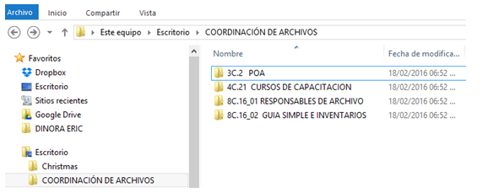
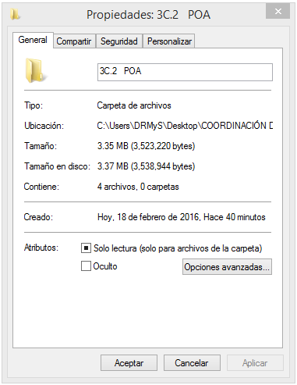
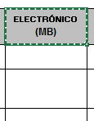
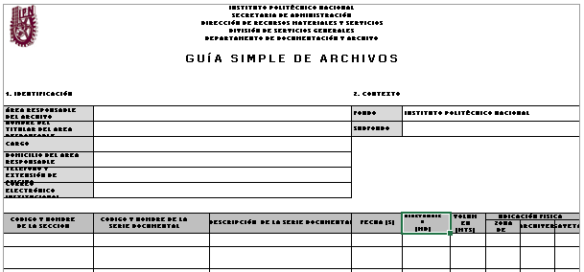
Para conocer el volumen del archivo y/o carpeta:
1. Se selecciona la carpeta
2. Se da clic derecho y se busca la opción de propiedades
3. Copiar y se anotar en la Guía simple en el apartado Electrónico (MB)
3.35 MB

EXPEDIENTES |  |  | CARPETAS |  |  | ARCHIVERO (I GAVETA)
HOJAS | METROS LINEALES (mts). |  | HOJAS | METROS LINEALES (mts). |  | HOJAS | METROS LINEALES (mts).
1-6 | 0.0004 | mts. | 75 | 0.01 | mts. | 600 | 0.08 | mts.
7-12 | 0.0012 | mts. | 150 | 0.02 | mts. | 675 | 0.09 | mts.
13-18 | 0.002 | mts. | 225 | 0.03 | mts. | 750 | 0.10 | mts.
19-24 | 0.003 | mts. | 300 | 0.04 | mts. | 1,500.00 | 0.20 | mts.
25-30 | 0.004 | mts. | 375 | 0.05 | mts. | 1,875.00 | 0.25 | mts.
31-36 | 0.0044 | mts. | 450 | 0.06 | mts. | 2,250.00 | 0.30 | mts.
37-42 | 0.0052 | mts. | 525 | 0.07 | mts. | 2,650.00 | 0.35 | mts.
43-48 | 0.006 | mts. | 600 | 0.08 | mts. | 3,000.00 | 0.40 | mts.
49-54 | 0.007 | mts. |  |  |  | 3,375.00 | 0.45 | mts.
55-60 | 0.008 | mts. |  |  |  | 3,750.00 | 0.50 | mts.
61-66 | 0.0084 | mts. |  |  |  | 4,125.00 | 0.55 | mts.
67-72 | 0.009 | mts. |  |  |  | 4,500 | 0.60 | mts.
73-75 | 0.01 | mts.
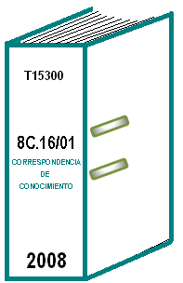

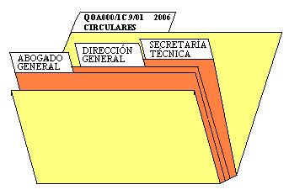

 |  |  | CAPACIDAD MAXIMA DE UNA
CAPACIDAD MAXIMA DE UN |  |  | CARPETA
EXPEDIENTE

 |  |  |  |  |  | CAPACIDAD MAXIMA DE UNA
 |  |  |  |  |  | GAVETA

